설비이력카드
결재 | 담당 | 반장 | 팀장 |  |  | 설 비 이 력 카 드

설 비 명 |  | DMC 160U |  | 규 격 |  | 1250×1000×1000 |  | 형 식 |  | 동시 5축 |  |  | 고유번호 | 1125 000041 3
제조회사 |  | DECKEL MAHO GMBH |  | 구입일자 |  | 2006.03. |  | 구입가격 |  |  |  |  | 점검번호 | WA-A01
주 요 성 능 명 세 |  |  |  |  |  |  |  |  | 위치도
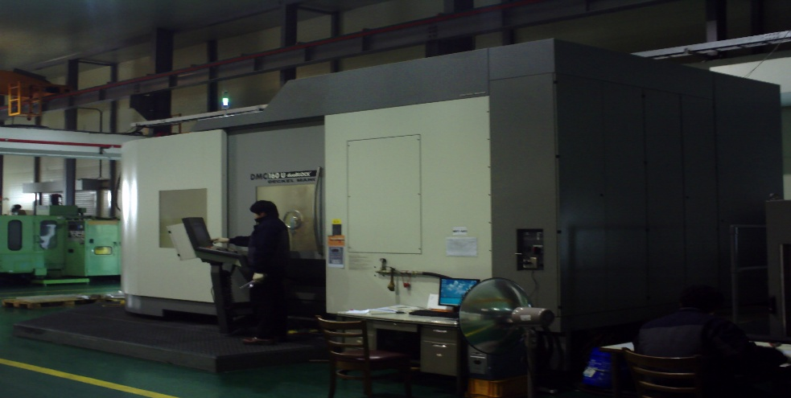
1. 2 Pallet Changer
2. 최대작업 면적:1000×1250
3. 최대적재하중: 700㎏
4. RPM: 30000
5. 이송: 15000
주요 구성품 ˙ 예비품 명세
1. Tool Magazine
2. 냉각 장치
3. Tool Box. 보조Table. 앵글Table.
4. 작업대 |  |  |  |  |  |  |  |  | 사 용 부 서 |  |  | 생산부
 |  |  |  |  |  |  |  |  | 보관(설치) 장소 |  |  | 공장內
급 유 주 기 |  |  |  |  |  |  |  |  | 특기사항

급 유 부 위 |  |  | 유 종 | 급유량 | 급유방법 |  | 주 기 |  | 비 고
1.절삭 Tank |  |  | Acmosit 64-82 | 보충 | 수동 |  | 상시 보충
 |  |  | AL 전용
2. Oil Air Tank |  |  | H2PD-46 | 6ℓ | 수동 |  | 2000시간 교체
3. 습동Oil Tank |  |  | KP/GP
 |  |  | 000N-30 | 보충 | 수동 |  | 500시간 보충

결재 | 담당 | 반장 | 팀장 |  |  | 설 비 이 력 카 드

설 비 명 |  | DMC 160U |  | 규 격 |  | 1250×1000×1000 |  | 형 식 |  | 동시 5축 |  |  | 고유번호 | 1125 000042 3
제조회사 |  | DECKEL MAHO GMBH |  | 구입일자 |  | 2006.04. |  | 구입가격 |  |  |  |  | 점검번호 | WA-A02
주 요 성 능 명 세 |  |  |  |  |  |  |  |  | 위치도

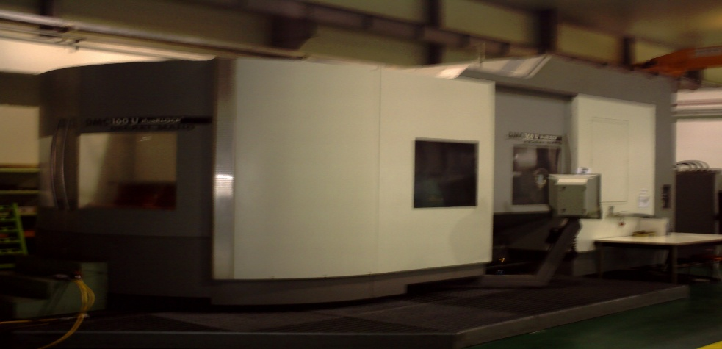
1. 2 Pallet Changer
2. 최대작업 면적:1000×1250
3. 최대적재하중: 700㎏
4. RPM: 30000
5. 이송: 15000
주요 구성품 ˙ 예비품 명세
1. Tool Magazine
2. 냉각 장치
3. Tool Box. 보조Table. 앵글Table.
4. 작업대 |  |  |  |  |  |  |  |  | 사 용 부 서 |  |  | 생산부
 |  |  |  |  |  |  |  |  | 보관(설치) 장소 |  |  | 공장內
급 유 주 기 |  |  |  |  |  |  |  |  | 특기사항

급 유 부 위 |  |  | 유 종 | 급유량 | 급유방법 |  | 주 기 |  | 비 고
1.절삭 Tank |  |  | Acmosit 64-82 | 보충 | 수동 |  | 상시 보충
 |  |  | AL 전용
2. Oil Air Tank |  |  | H2PD-46 | 6ℓ | 수동 |  | 2000시간 교체
3. 습동Oil Tank |  |  | KP/GP
 |  |  | 000N-30 | 보충 | 수동 |  | 500시간 보충

결재 | 담당 | 반장 | 팀장 |  |  | 설 비 이 력 카 드

설 비 명 |  | CNC CTX 310 Turning |  | 규 격 |  | 380×450 |  | 형 식 |  | 동시 3축 |  |  | 고유번호 | 803893847
제조회사 |  | DECKEL MAHO GMBH |  | 구입일자 |  | 2005.03. |  | 구입가격 |  |  |  |  | 점검번호 | WA-A03
주 요 성 능 명 세 |  |  |  |  |  |  |  |  | 위치도
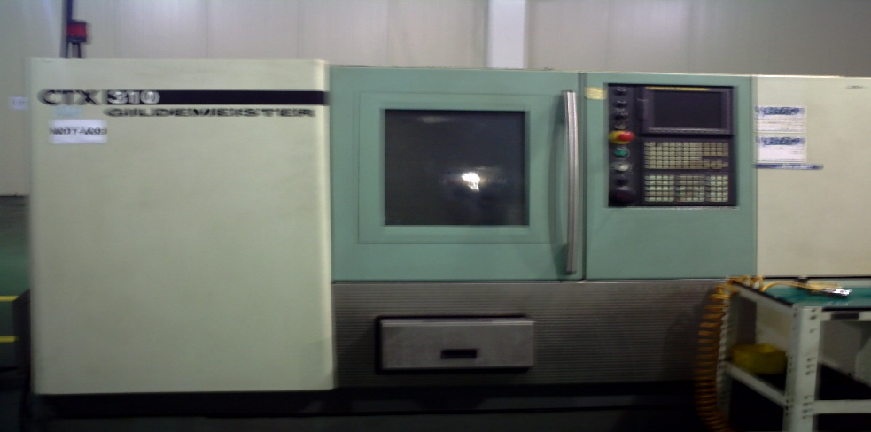
1. 동시 3축 제어 기능
2. Power Full AC 변환Moter로 무단 변속가능
3. 60˚ 베드 구조
4. 시뮬레이션 작업.
5. RPM:150~7000.고정밀 LM-Guidea및 볼 스쿠류.
주요 구성품 ˙ 예비품 명세
1.Tool 보관대
2. 작업대
3. Tip 및 기타 자재보관대
 |  |  |  |  |  |  |  |  | 사 용 부 서 |  |  | 생산부
 |  |  |  |  |  |  |  |  | 보관(설치) 장소 |  |  | 공장內
급 유 주 기 |  |  |  |  |  |  |  |  | 특기사항

급 유 부 위 |  |  | 유 종 | 급유량 | 급유방법 |  | 주 기 |  | 비 고
쿨런트 Tank |  |  | MIL-3500 | 150ℓ | 수동 |  | 절삭유 게이지 점검 |  | . 드럼형 터렛 공구대 장착 동시3축제어
 |  |  | 수용성 절삭유(범우) |  |  |  |  |  | . 시트 지지대.밸브등 고정밀도의 작업가능
습동유 Tank |  |  | Hydrohan HG68 | 2.5ℓ | 수동 |  | 상시 보충
유압척 |  |  | Grese | 보충 | 수동 |  | 상시 보충
유압 유니트(Tank) |  |  | Hydrohan HC32 | 25ℓ | 수동 |  | 2개월
 |  |  | 유압작동유
 |  |  | (한중 유화)
결재 | 담당 | 반장 | 팀장 |  |  | 설 비 이 력 카 드

설 비 명 |  | CNC SKT28 Turning |  | 규 격 |  | 750×1100 |  | 형 식 |  | 동시 2축 |  |  | 고유번호 | SKT 20047
제조회사 |  | World Industries Ace |  | 구입일자 |  | 2001.09. |  | 구입가격 |  |  |  |  | 점검번호 | WA-A04
주 요 성 능 명 세 |  |  |  |  |  |  |  |  | 위치도
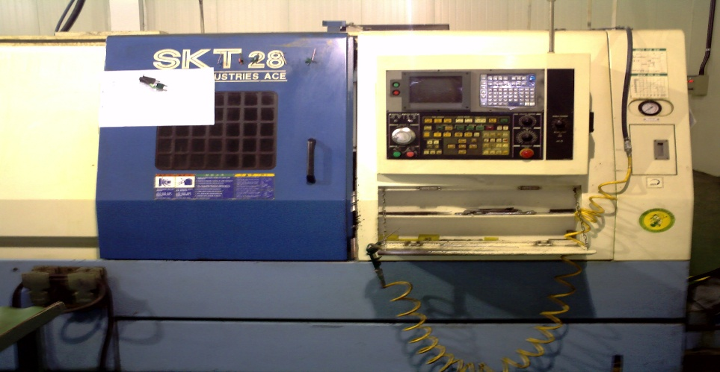
1. 15/22㎾ 의 강력한 AC 변환 Moter로 광범위한 무단변속
2. RPM: 230~3000.
3. 심압대 유압조정으로 50~740㎏ 범위에서 조정 가능

주요 구성품 ˙ 예비품 명세
1. Z축 서보모터.Feed Box.Q Set(자동 Setting Bar) 등
2. Tool 보관대
3. 작업대
4. Tip 및 기타 자재보관대 |  |  |  |  |  |  |  |  | 사 용 부 서 |  |  | 생산부
 |  |  |  |  |  |  |  |  | 보관(설치) 장소 |  |  | 공장內
급 유 주 기 |  |  |  |  |  |  |  |  | 특기사항

급 유 부 위 |  |  | 유 종 | 급유량 | 급유방법 |  | 주 기 |  | 비 고
유압 유니트(Tank) |  |  | Hydrohan HC32 | 40ℓ | 수동 |  | 6개월 |  | . 드럼형 터렛 공구대를 장착된 동시2축제어
 |  |  | 유압작동유(한중유화) |  |  |  |  |  | . 시트 밸브, 하우징등.천마 K9 작업
쿨런트 Tank |  |  | MIL-3500 | 150ℓ | 수동 |  | 절삭유 게이지 점검
 |  |  | 수용성 절삭유(범우)
습동Oil Tank |  |  | Hydrohan HG68 | 1.8ℓ | 수동 |  | 상시 보충
유압척 |  |  | Grese 3종2호 | 보충 | 수동 |  | 상시 보충

결재 | 담당 | 반장 | 팀장 |  |  | 설 비 이 력 카 드

설 비 명 |  | CNC SKT21 Turning |  | 규 격 |  | 400×400 |  | 형 식 |  | 동시 2축 |  |  | 고유번호 | SKT 201609
제조회사 |  | World Industries Ace |  | 구입일자 |  | 2002.02. |  | 구입가격 |  |  |  |  | 점검번호 | WA-A05
주 요 성 능 명 세 |  |  |  |  |  |  |  |  | 위치도

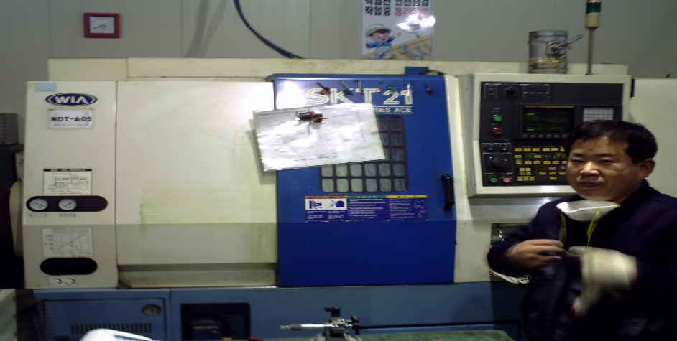
1. AC 변환 Moter 채용,무단 변속가능
2. RPM: 150~1500
3. LM-Guide 및 볼스쿠류 채용으로 고정밀도 가공

주요 구성품 ˙ 예비품 명세
1. Z축 서보모터.Feed Box.Q Set(자동 Setting Bar) 등
2. Tool 보관대
3. 작업대
4. Tip 및 기타 자재보관대 |  |  |  |  |  |  |  |  | 사 용 부 서 |  |  | 생산부
 |  |  |  |  |  |  |  |  | 보관(설치) 장소 |  |  | 공장內
급 유 주 기 |  |  |  |  |  |  |  |  | 특기사항

급 유 부 위 |  |  | 유 종 | 급유량 | 급유방법 |  | 주 기 |  | 비 고
유압 유니트(Tank) |  |  | Hydrohan HC32 | 30ℓ | 수동 |  | 6개월 |  | . 퍼머넌트 세트를 기본으로 동일 셋팅으로 다 종류의
 |  |  | 유압작동유(한중유화) |  |  |  |  |  | 공작물 가공 용이
습동Oil Tank |  |  | Hydrohan HG68 | 1.8ℓ | 수동 |  | 상시 보충 |  | . 하우징 감지기용,샤프트 스플라인등 정밀도 요구 작업
 |  |  | 습동유 |  |  |  |  |  | 가능. K9, BII, 개발품 가공
유압척 |  |  | Grese 3종 2호 | 보충 | 수동 |  | 상시 보충
쿨런트 Tank |  |  | MIL-3500 | 120ℓ | 수동 |  | 절삭유 게이지 점검
 |  |  | 수용성 절삭유(범우)
결재 | 담당 | 반장 | 팀장 |  |  | 설 비 이 력 카 드

설 비 명 |  | CNC KIT 30B Turning |  | 규 격 |  | 400×250 |  | 형 식 |  | 동시 2축 |  |  | 고유번호 | KIT 301449
제조회사 |  | World Industries Ace |  | 구입일자 |  | 2000.10. |  | 구입가격 |  |  |  |  | 점검번호 | WA-A06
주 요 성 능 명 세 |  |  |  |  |  |  |  |  | 위치도

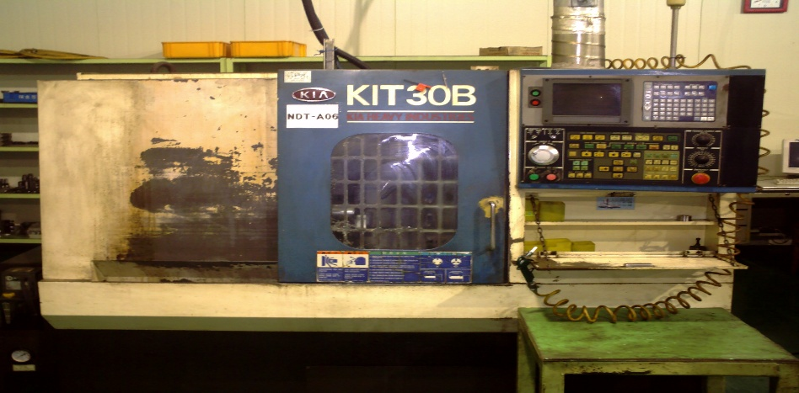
1. AC 변환 모터 채용 무단변속 가능
2. 동일Setting으로 다종류의 공작물가공
3. 자체 진단기능 부가. 저속 중절삭 가능
4. RPM: 50~5000

주요 구성품 ˙ 예비품 명세
1. 유압 유니트.강전 제어판.X축 서보Moter.
2.Tool 보관대
3. 작업대
4. Tip 및 기타 자재보관대 |  |  |  |  |  |  |  |  | 사 용 부 서 |  |  | 생산부
 |  |  |  |  |  |  |  |  | 보관(설치) 장소 |  |  | 공장內
급 유 주 기 |  |  |  |  |  |  |  |  | 특기사항

급 유 부 위 |  |  | 유 종 | 급유량 | 급유방법 |  | 주 기 |  | 비 고
유압 유니트(Tank) |  |  | Hydrohan HC32 | 15ℓ | 수동 |  | 2개월 |  | . 잭스쿠류,핀 로드용 등 소형물가공에 용이
 |  |  | 유압작동유(한중유화)
습동Oil Tank |  |  | Hydrohan HG68 | 1.8ℓ | 수동 |  | 상시 보충
유압척 |  |  | Grese | 보충 |  |  | 상시 보충
쿨런트 Tank |  |  | MIL-3500 | 100ℓ | 수동 |  | 절삭유 게이지 점검
 |  |  | 수용성 절삭유(범우)

결재 | 담당 | 반장 | 팀장 |  |  | 설 비 이 력 카 드

설 비 명 |  | CNC Ecomill 65 V.M.C |  | 규 격 |  | 1300×620×800 |  | 형 식 |  |  |  |  | 고유번호
제조회사 |  | HWA CHEON |  | 구입일자 |  | 2001.02. |  | 구입가격 |  |  |  |  | 점검번호 | WA-A07
주 요 성 능 명 세 |  |  |  |  |  |  |  |  | 위치도

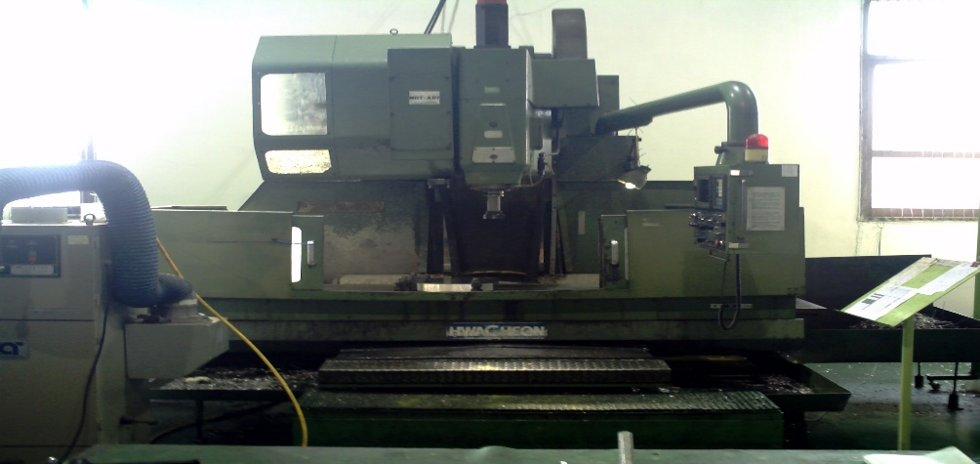
1. 최대작업 면적: 1300×630
2. 자체 공구 30EA 장착

주요 구성품 ˙ 예비품 명세
1. Tool 보관대
2. 작업대
3. Tip 및 기타 자재보관대
 |  |  |  |  |  |  |  |  | 사 용 부 서 |  |  | 생산부
 |  |  |  |  |  |  |  |  | 보관(설치) 장소 |  |  | 공장內
급 유 주 기 |  |  |  |  |  |  |  |  | 특기사항

급 유 부 위 |  |  | 유 종 | 급유량 | 급유방법 |  | 주 기 |  | 비 고
습동Oil Tank |  |  | Hydrohan HG68 | 3~4ℓ | 수동 |  | 1주 체크 |  | . 수직형 3축 MCT
유압 유니트(Tank) |  |  | Hydrohan HC32 | 20ℓ | 수동 |  | 1개월 |  | . 개발품 등 중소형 형상가공
 |  |  | 유압작동유(한중유화)
쿨런트 Tank |  |  | MIL-3500 | 100ℓ | 수동 |  | 절삭유 게이지 점검
 |  |  | 수용성 절삭유(범우) | 보충 |  |  | 상시 보충

결재 | 담당 | 반장 | 팀장 |  |  | 설 비 이 력 카 드

설 비 명 |  | KH40B H.M.C |  | 규 격 |  | 400×400×500 |  | 형 식 |  | 동시3축 |  |  | 고유번호 | KHB 40005
제조회사 |  | KIA |  | 구입일자 |  | 2002.10. |  | 구입가격 |  |  |  |  | 점검번호 | WA-A08
주 요 성 능 명 세 |  |  |  |  |  |  |  |  | 위치도

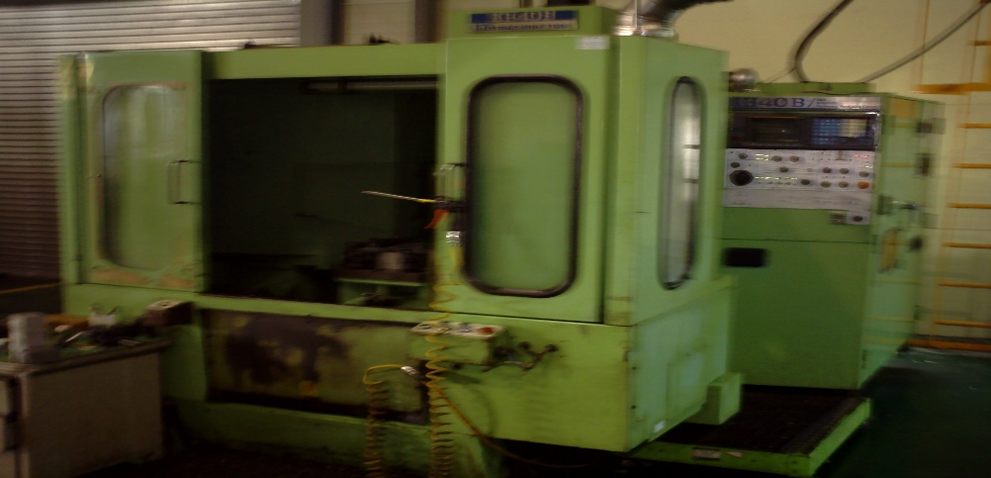
1. 최대 작업면적:400×400×600
2. 급속이송 속도: 16000mm/min
3. 절삭이송 속도: 1~5000mm/min
4. 자체 공구 30EA 장착 가능

주요 구성품 ˙ 예비품 명세
1. Tool 보관대
2. 작업대
3. Tip 및 기타 자재보관대
 |  |  |  |  |  |  |  |  | 사 용 부 서 |  |  | 생산부
 |  |  |  |  |  |  |  |  | 보관(설치) 장소 |  |  | 공장內
급 유 주 기 |  |  |  |  |  |  |  |  | 특기사항

급 유 부 위 |  |  | 유 종 | 급유량 | 급유방법 |  | 주 기 |  | 비 고
습동Oil Tank |  |  | Hydrohan HG68 | 3~4ℓ | 수동 |  | 1주 체크 |  | . 수평형 3축 MCT 360도 회전
유압 유니트(Tank) |  |  | Hydrohan HC32 | 20ℓ | 수동 |  | 1개월 |  | . 측면 작업 용이
 |  |  | 유압작동유(한중유화)
쿨런트 Tank |  |  | MIL-3500 | 100ℓ | 수동 |  | 절삭유 게이지 점검
 |  |  | 수용성 절삭유(범우) | 보충 |  |  | 상시 보충

결재 | 담당 | 반장 | 팀장 |  |  | 설 비 이 력 카 드

설 비 명 |  | CNC KV25 Tapping M.C,T |  | 규 격 |  | 280×500×380 |  | 형 식 |  | 동시 3축 |  |  | 고유번호 | KV 25315
제조회사 |  | World Industries Ace |  | 구입일자 |  | 2002.05. |  | 구입가격 |  |  |  |  | 점검번호 | WA-09
주 요 성 능 명 세 |  |  |  |  |  |  |  |  | 위치도
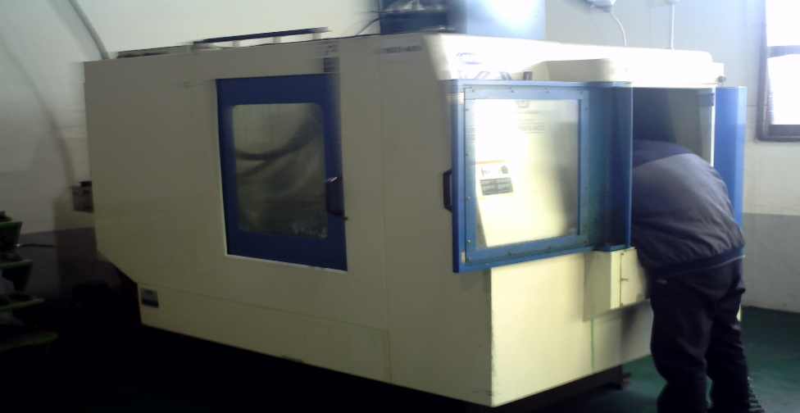
1. 최대작업 면적:460×280 |  |  |  |  |  | 6. 자체공구 15EA 장착
2. 2 Table. 주축회전 무단변속
3. RPM: 80~8000
4. 절삭이송: 1~10000mm/min
5. 급속이송: X,Y: 30000mm/min Z: 24000mm/min
주요 구성품 ˙ 예비품 명세
1.Tool 보관대
2. 작업대
3. Tip 및 기타 자재 보관대
 |  |  |  |  |  |  |  |  | 사 용 부 서 |  |  | 생산부
 |  |  |  |  |  |  |  |  | 보관(설치) 장소 |  |  | 공장內
급 유 주 기 |  |  |  |  |  |  |  |  | 특기사항

급 유 부 위 |  |  | 유 종 | 급유량 | 급유방법 |  | 주 기 |  | 비 고
습동Oil Tank |  |  | Hydrohan HG68 | 3~4ℓ | 수동 |  | 1개월 |  | . 소형 형상가공물, Holl, Tapping,
유압 유니트(Tank) |  |  | Hydrohan HC32 | 20ℓ | 수동 |  | 2개월 |  | . 2 Table 형식으로 작업능률 향상
 |  |  | 유압작동유(한중유화)
쿨런트 Tank |  |  | MIL-3500 | 100ℓ | 수동 |  | 절삭유 게이지 점검
 |  |  | 수용성 절삭유(범우)

결재 | 담당 | 반장 | 팀장 |  |  | 설 비 이 력 카 드

설 비 명 |  | LCV 80 MCT |  | 규 격 |  | 1520×825×650 |  | 형 식 |  | 동시 3축 |  |  | 고유번호 | 05K800024
제조회사 |  | 삼성 공작 기계 |  | 구입일자 |  | 2006.8.25 |  | 구입가격 |  |  |  |  | 점검번호 | WA-A10
주 요 성 능 명 세 |  |  |  |  |  |  |  |  | 위치도

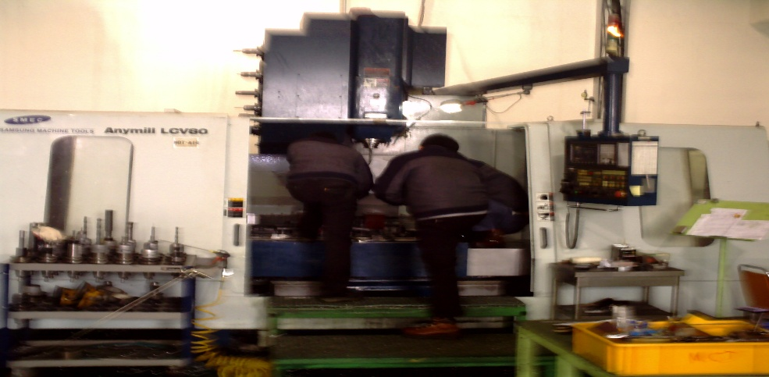
X축 이동량(Table 좌, 우):1520mm
Y축 이동량(Table 전 후):825mm
Z축 이동량(주축 Head):650mm
아송속도: 10000

주요 구성품 ˙ 예비품 명세
1.Tool 보유갯수: 24
2. 절삭유 탱크: 250ℓ
3. 윤활유 탱크: 65ℓ
4. 냉각 장치(주축 해드) |  |  |  |  |  |  |  |  | 사 용 부 서 |  |  | 생산부
5. 칩 콘베어 |  |  |  |  |  |  |  |  | 보관(설치) 장소 |  |  | 공장內
급 유 주 기 |  |  |  |  |  |  |  |  | 특기사항

급 유 부 위 |  |  | 유 종 | 급유량 | 급유방법 |  | 주 기 |  | 비 고
기계 윗면 |  |  | 습동면유 | 2ℓ | 수동 |  | 상시 보충
기계 윗면 |  |  | 유압유 | 80ℓ | 수동 |  | 상시 보충
콘 베어위 |  |  | 절삭유 |  | 수동 |  | 상시 보충

결재 | 담당 | 반장 | 팀장 |  |  | 설 비 이 력 카 드

설 비 명 |  | MILLING 복합2호기 |  | 규 격 |  | 700×250×300 |  | 형 식 |  | 동시2축 |  |  | 고유번호 | 367726
제조회사 |  | HWA CHEON |  | 구입일자 |  | 2001.05. |  | 구입가격 |  |  |  |  | 점검번호 | WA-A11
주 요 성 능 명 세 |  |  |  |  |  |  |  |  | 위치도

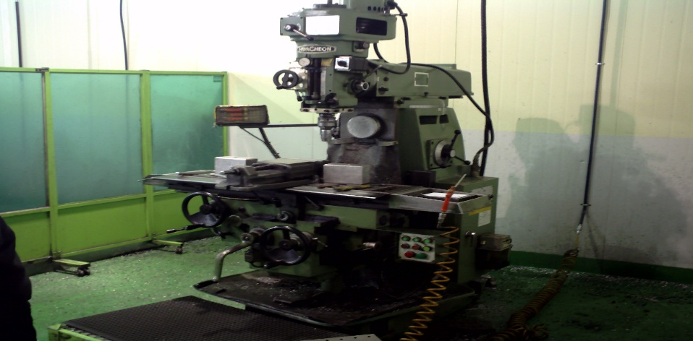
1. 면삭 가공, Drilling, Taping.

주요 구성품 ˙ 예비품 명세
1. 주축 기어 Box.이송기어 Box. 자동 펌프.디지털 Box

 |  |  |  |  |  |  |  |  | 사 용 부 서 |  |  | 생산부
 |  |  |  |  |  |  |  |  | 보관(설치) 장소 |  |  | 공장內
급 유 주 기 |  |  |  |  |  |  |  |  | 특기사항

급 유 부 위 |  |  | 유 종 | 급유량 | 급유방법 |  | 주 기 |  | 비 고
1. 주축 기어 |  |  | 범우 HL 32기계유 | 4ℓ | 수동 |  | 2년 |  | . 면삭가공.드릴작업.Tapping.
2. 이송 기어 박스 |  |  | 범우 HL 32기계유 | 2ℓ | 수동 |  | 2년 |  | .
3. 아바 서포트 |  |  | Grese3종2호 | 보충 | 수동 |  | 상시 보충
4. 주축 슬라이드 |  |  | Rando | 보충 | 수동 |  | 상시 보충
5. 자동 펌프 |  |  | 범우 HL 32습동유 | 1ℓ | 수동 |  | 상시 보충

결재 | 담당 | 반장 | 팀장 |  |  | 설 비 이 력 카 드

설 비 명 |  | HMTH-1100 밀링 |  | 규 격 |  | 700×280 |  | 형 식 |  | 3축 |  |  | 고유번호 | 3610-460
제조회사 |  | 화천 |  | 구입일자 |  |  |  | 구입가격 |  |  |  |  | 점검번호 | WA-A12
주 요 성 능 명 세 |  |  |  |  |  |  |  |  | 위치도

1. 주축 스토로크: 140
2. X: 700 Y: 280
3. rpm: 75~3600

주요 구성품 ˙ 예비품 명세
TIP 외 공구함

 |  |  |  |  |  |  |  |  | 사 용 부 서 |  |  | 생산부
 |  |  |  |  |  |  |  |  | 보관(설치) 장소 |  |  | 공장內
급 유 주 기 |  |  |  |  |  |  |  |  | 특기사항

급 유 부 위 |  |  | 유 종 | 급유량 | 급유방법 |  | 주 기 |  | 비 고
습동유 |  |  |  | 수시 | 수동 |  | 20~25일 |  | 검사일: 2005.02.23

결재 | 담당 | 반장 | 팀장 |  |  | 설 비 이 력 카 드

설 비 명 |  | TIPS410범용선반 |  | 규 격 |  | 410×220 |  | 형 식 |  | 동시2축 |  |  | 고유번호 | 00519492
제조회사 |  | 통일 |  | 구입일자 |  | 2005.02 |  | 구입가격 |  |  |  |  | 점검번호 | WA-A13
주 요 성 능 명 세 |  |  |  |  |  |  |  |  | 위치도

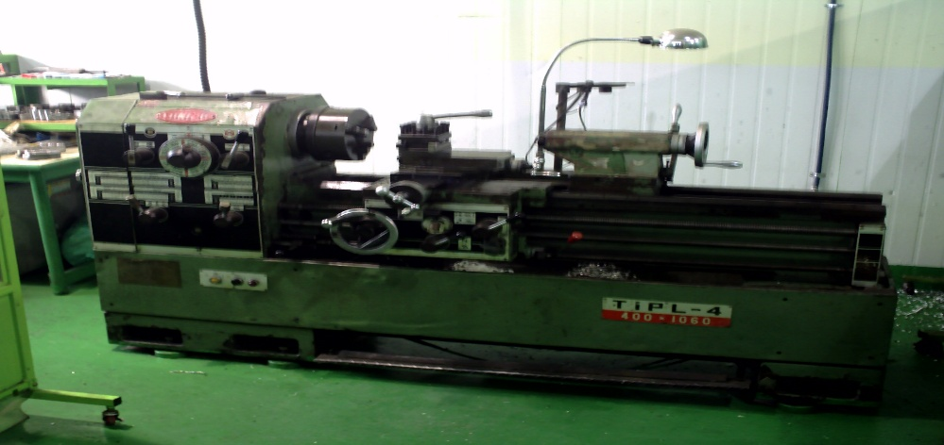
1. 베드상의 스윙Ø410
2. 왕복대 상의 스윙 220
3. 센타간의 거리 1050
4. 표준 바이트 20×20
5. rpm: 60-1800
주요 구성품 ˙ 예비품 명세
1. Tool 보관대
2. Tap,드릴.엔드밀 및 기타 자재 보관대

 |  |  |  |  |  |  |  |  | 사 용 부 서 |  |  | 생산부
 |  |  |  |  |  |  |  |  | 보관(설치) 장소 |  |  | 공장內
급 유 주 기 |  |  |  |  |  |  |  |  | 특기사항

급 유 부 위 |  |  | 유 종 | 급유량 | 급유방법 |  | 주 기 |  | 비 고
주축 슬리브 안내면 |  |  | 습동유 |  | 수동 |  | 상시 보충
윤활 펌프 |  |  | 습동유 |  | 수동 |  | 상시 보충
주축 기어박스 |  |  | 기계유 |  | 수동 |  | 년 2회
이송 기어박스 |  |  | 기계유 |  | 수동 |  | 년 2회

결재 | 담당 | 반장 | 팀장 |  |  | 설 비 이 력 카 드

설 비 명 |  | TIPS410범용선반 |  | 규 격 |  | 410×220 |  | 형 식 |  | 동시2축 |  |  | 고유번호 | 00519492
제조회사 |  | 통일 |  | 구입일자 |  | 2005.02 |  | 구입가격 |  |  |  |  | 점검번호 | WA-A14
주 요 성 능 명 세 |  |  |  |  |  |  |  |  | 위치도

1. 베드상의 스윙Ø410
2. 왕복대 상의 스윙 220
3. 센타간의 거리 1050
4. 표준 바이트 20×20
5. rpm: 60-1800
주요 구성품 ˙ 예비품 명세
1. Tool 보관대
2. Tap,드릴.엔드밀 및 기타 자재 보관대

 |  |  |  |  |  |  |  |  | 사 용 부 서 |  |  | 생산부
 |  |  |  |  |  |  |  |  | 보관(설치) 장소 |  |  | 공장內
급 유 주 기 |  |  |  |  |  |  |  |  | 특기사항

급 유 부 위 |  |  | 유 종 | 급유량 | 급유방법 |  | 주 기 |  | 비 고
주축 슬리브 안내면 |  |  | 습동유 |  | 수동 |  | 상시 보충
윤활 펌프 |  |  | 습동유 |  | 수동 |  | 상시 보충
주축 기어박스 |  |  | 기계유 |  | 수동 |  | 년 2회
이송 기어박스 |  |  | 기계유 |  | 수동 |  | 년 2회

결재 | 담당 | 반장 | 팀장 |  |  | 설 비 이 력 카 드

설 비 명 |  | JDE 45S 방전기 |  | 규 격 |  | 700×400×700 |  | 형 식 |  | 수직 2축 |  |  | 고유번호 | 92020
제조회사 |  | 진영정기 |  | 구입일자 |  | 2005.01. |  | 구입가격 |  |  |  |  | 점검번호 | WA-A15
주 요 성 능 명 세 |  |  |  |  |  |  |  |  | 위치도

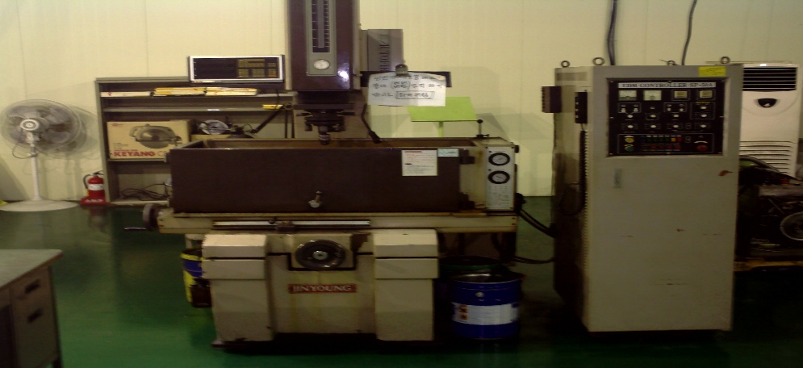
1. D.C Servo Motor Type 으로 가공능률의 높은 응답성
2. 경도가 높은 재질 가공용이
3.기계가공이 난이한 형상가공물 가공
4.가공액: 백등유 석유 사용

주요 구성품 ˙ 예비품 명세

 |  |  |  |  |  |  |  |  | 사 용 부 서 |  |  | 생산부
 |  |  |  |  |  |  |  |  | 보관(설치) 장소 |  |  | 공장內
급 유 주 기 |  |  |  |  |  |  |  |  | 특기사항

급 유 부 위 |  |  | 유 종 | 급유량 | 급유방법 |  | 주 기 |  | 비 고
1. X.Y축 Lead |  |  | SSU 윤활유 | 1ℓ | 수동 |  | 2년 |  | . 기계 가공이 난이한 형상가공.
2.SCREW |  |  | 범우 HL 32기계유 | 보충 | 수동 |  | 상시 보충 |  | . 시트밸브,하우징 방전가공

결재 | 담당 | 반장 | 팀장 |  |  | 설 비 이 력 카 드

설 비 명 |  | 수직 Drilling Machining |  | 규 격 |  | 23X16X12 |  | 형 식 |  | 수직형 |  |  | 고유번호 | 843
제조회사 |  | 삼 천 리 |  | 구입일자 |  | 2001.02. |  | 구입가격 |  |  |  |  | 점검번호 | WA-A-16
주 요 성 능 명 세 |  |  |  |  |  |  |  |  | 위치도
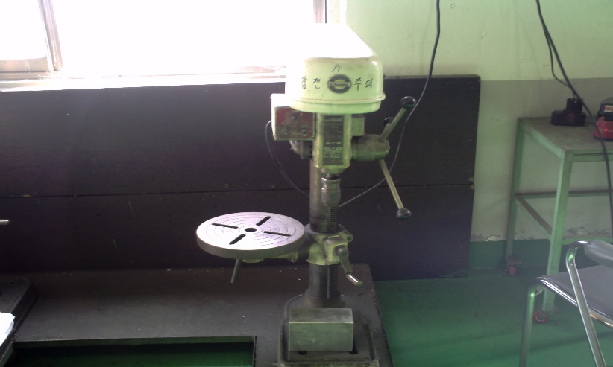
1. Drill : Steel 23mm. Iron 23mm.
2. Tap : Steel 12mm. Iron 16mm

주요 구성품 ˙ 예비품 명세

 |  |  |  |  |  |  |  |  | 사 용 부 서 |  |  | 생산부
 |  |  |  |  |  |  |  |  | 보관(설치) 장소 |  |  | 공장內
급 유 주 기 |  |  |  |  |  |  |  |  | 특기사항

급 유 부 위 |  |  | 유 종 | 급유량 | 급유방법 |  | 주 기 |  | 비 고
 |  |  |  |  |  |  |  |  | . Drill,Tapping.

결재 | 담당 | 반장 | 팀장 |  |  | 설 비 이 력 카 드

설 비 명 |  | 수직 Drilling Machining |  | 규 격 |  |  | 13X12X10 | 형 식 |  |  | 수직형 |  | 고유번호 | 16013
제조회사 |  | SAM WOO |  | 구입일자 |  | 2003.05. |  | 구입가격 |  |  |  |  | 점검번호 | WA-A17
주 요 성 능 명 세 |  |  |  |  |  |  |  |  | 위치도

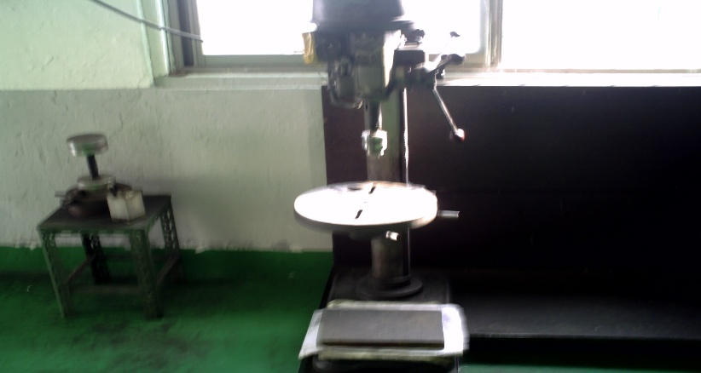
1. Drill : Steel 13mm. Iron 13mm.
2. Tap : Steel 10mm. Iron 12mm

주요 구성품 ˙ 예비품 명세

 |  |  |  |  |  |  |  |  | 사 용 부 서 |  |  | 생산부
 |  |  |  |  |  |  |  |  | 보관(설치) 장소 |  |  | 공장內
급 유 주 기 |  |  |  |  |  |  |  |  | 특기사항

급 유 부 위 |  |  | 유 종 | 급유량 | 급유방법 |  | 주 기 |  | 비 고
 |  |  |  |  |  |  |  |  | . Drill,Tapping.

결재 | 담당 | 반장 | 팀장 |  |  | 설 비 이 력 카 드

설 비 명 |  | 밴드 SAW-H 250-SA |  | 규 격 |  |  | 300X100 | 형 식 |  |  |  |  | 고유번호 | 6305
제조회사 |  | AMADA |  | 구입일자 |  |  |  | 구입가격 |  |  |  |  | 점검번호 | WA-A18
주 요 성 능 명 세 |  |  |  |  |  |  |  |  | 위치도
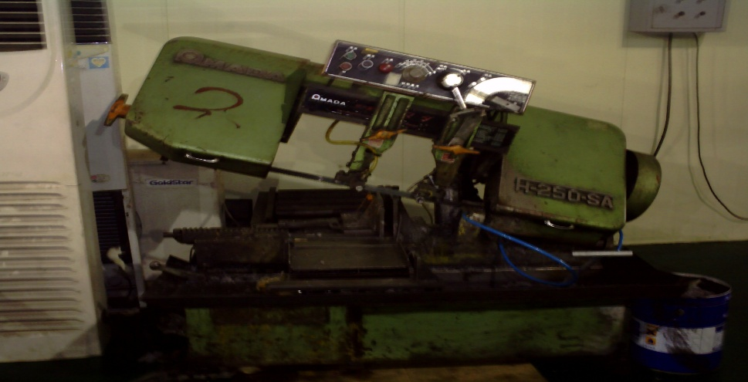
소재 절단용

주요 구성품 ˙ 예비품 명세

 |  |  |  |  |  |  |  |  | 사 용 부 서 |  |  | 생산부
 |  |  |  |  |  |  |  |  | 보관(설치) 장소 |  |  | 공장內
급 유 주 기 |  |  |  |  |  |  |  |  | 특기사항

급 유 부 위 |  |  | 유 종 | 급유량 | 급유방법 |  | 주 기 |  | 비 고
 |  |  |  |  |  |  |  |  | . Drill,Tapping.

결재 | 담당 | 반장 | 팀장 |  |  | 설 비 이 력 카 드

설 비 명 |  | I-TEE(HSK AUTOMATCH CHANGE) |  | 규 격 |  |  | I-TEC XL | 형 식 |  |  | 수직형 |  | 고유번호 | 312-1427
제조회사 |  | KELCH |  | 구입일자 |  | 2006.04 |  | 구입가격 |  |  |  |  | 점검번호 | WA-A19
주 요 성 능 명 세 |  |  |  |  |  |  |  |  | 위치도
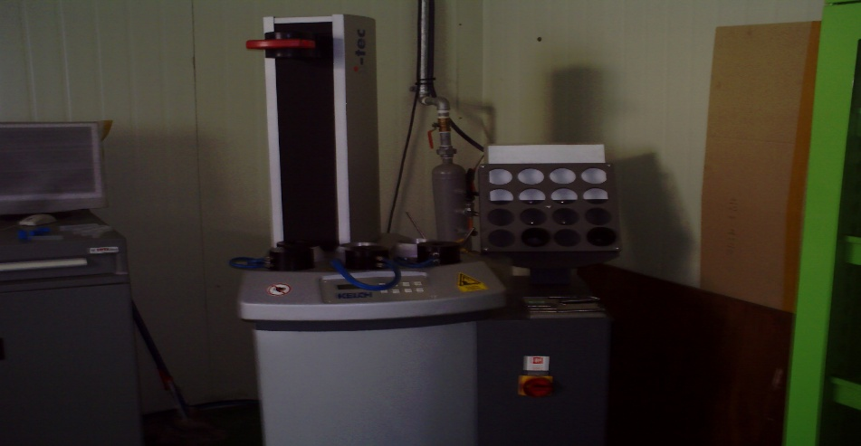
자동 공구 교환기

주요 구성품 ˙ 예비품 명세

 |  |  |  |  |  |  |  |  | 사 용 부 서 |  |  | 생산부
 |  |  |  |  |  |  |  |  | 보관(설치) 장소 |  |  | 공장內
급 유 주 기 |  |  |  |  |  |  |  |  | 특기사항

급 유 부 위 |  |  | 유 종 | 급유량 | 급유방법 |  | 주 기 |  | 비 고

결재 | 담당 | 반장 | 팀장 |  |  | 설 비 이 력 카 드

설 비 명 |  | EC0210 |  | 규 격 |  |  | 210X50 | 형 식 |  |  | 수직형 |  | 고유번호 | 99510004348
제조회사 |  | DMG |  | 구입일자 |  | 2006.03 |  | 구입가격 |  |  |  |  | 점검번호 | WA-A20
주 요 성 능 명 세 |  |  |  |  |  |  |  |  | 위치도

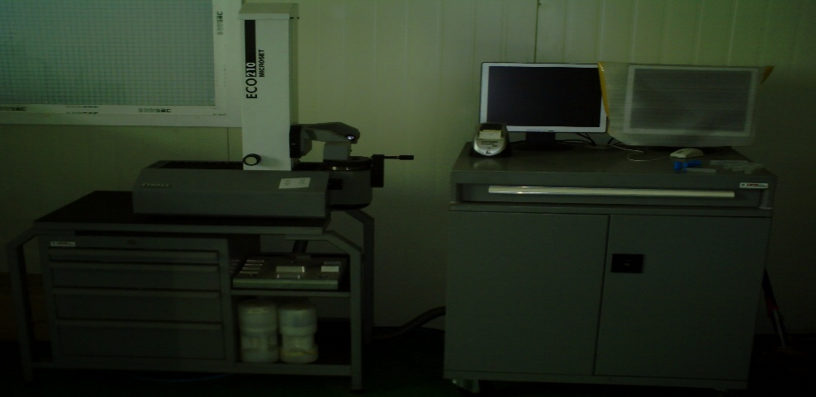
TOOL 측정기

주요 구성품 ˙ 예비품 명세

 |  |  |  |  |  |  |  |  | 사 용 부 서 |  |  | 생산부
 |  |  |  |  |  |  |  |  | 보관(설치) 장소 |  |  | 공장內
급 유 주 기 |  |  |  |  |  |  |  |  | 특기사항

급 유 부 위 |  |  | 유 종 | 급유량 | 급유방법 |  | 주 기 |  | 비 고

결재 | 담당 | 반장 | 팀장 |  |  | 설 비 이 력 카 드

설 비 명 |  | MILLAC 852V |  | 규 격 |  | 1800×850×650 |  | 형 식 |  | 동시 3축 |  |  | 고유번호
제조회사 |  | 일본 |  | 구입일자 |  | 2008.1 |  | 구입가격 |  |  |  |  | 점검번호 | WA-A21
주 요 성 능 명 세 |  |  |  |  |  |  |  |  | 위치도

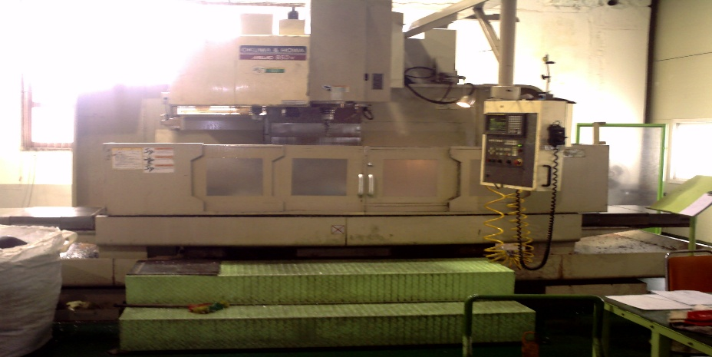
X축 이동량(Table 좌, 우):1800mm
Y축 이동량(Table 전 후):8505mm
Z축 이동량(주축 Head):650mm
아송속도: 10000

주요 구성품 ˙ 예비품 명세
1.Tool 보유갯수: 24
2. 절삭유 탱크: 250ℓ
3. 윤활유 탱크: 65ℓ
4. 냉각 장치(주축 해드) |  |  |  |  |  |  |  |  | 사 용 부 서 |  |  | 생산부
5. 칩 콘베어 |  |  |  |  |  |  |  |  | 보관(설치) 장소 |  |  | 공장內
급 유 주 기 |  |  |  |  |  |  |  |  | 특기사항

급 유 부 위 |  |  | 유 종 | 급유량 | 급유방법 |  | 주 기 |  | 비 고
기계 윗면 |  |  | 습동면유 | 2ℓ | 수동 |  | 상시 보충
기계 윗면 |  |  | 유압유 | 80ℓ | 수동 |  | 상시 보충
콘 베어위 |  |  | 절삭유 |  | 수동 |  | 상시 보충

결재 | 담당 | 반장 | 팀장 |  |  | 설 비 이 력 카 드

설 비 명 |  | DROOP&REIN |  | 규 격 |  | 12400×2200×430 |  | 형 식 |  | 동시 3축 |  |  | 고유번호
제조회사 |  | 독일 |  | 구입일자 |  | 2008,10 |  | 구입가격 |  |  |  |  | 점검번호 | WA-A22
주 요 성 능 명 세 |  |  |  |  |  |  |  |  | 위치도

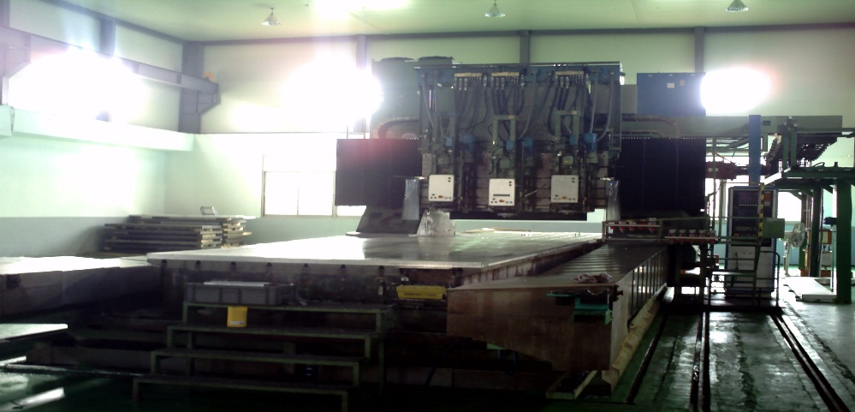
X축 이동량(Table 좌, 우):22400mm
Y축 이동량(Table 전 후):2200mm
Z축 이동량(주축 Head):430mm
아송속도: 10000

주요 구성품 ˙ 예비품 명세
1.Tool 보유갯수: 24
2. 절삭유 탱크: 250ℓ
3. 윤활유 탱크: 65ℓ
4. 냉각 장치(주축 해드) |  |  |  |  |  |  |  |  | 사 용 부 서 |  |  | 생산부
5. 칩 콘베어 |  |  |  |  |  |  |  |  | 보관(설치) 장소 |  |  | 공장內
급 유 주 기 |  |  |  |  |  |  |  |  | 특기사항

급 유 부 위 |  |  | 유 종 | 급유량 | 급유방법 |  | 주 기 |  | 비 고
기계 윗면 |  |  | 습동면유 | 2ℓ | 수동 |  | 상시 보충
기계 윗면 |  |  | 유압유 | 80ℓ | 수동 |  | 상시 보충
콘 베어위 |  |  | 절삭유 |  | 수동 |  | 상시 보충

결재 | 담당 | 반장 | 팀장 |  |  | 설 비 이 력 카 드

설 비 명 |  | GIDDINGS&LEWIS 201 |  | 규 격 |  |  |  | 형 식 |  | 동시 5축 |  |  | 고유번호
제조회사 |  | 미국 |  | 구입일자 |  | 2008,11 |  | 구입가격 |  |  |  |  | 점검번호 | WA-A23
주 요 성 능 명 세 |  |  |  |  |  |  |  |  | 위치도

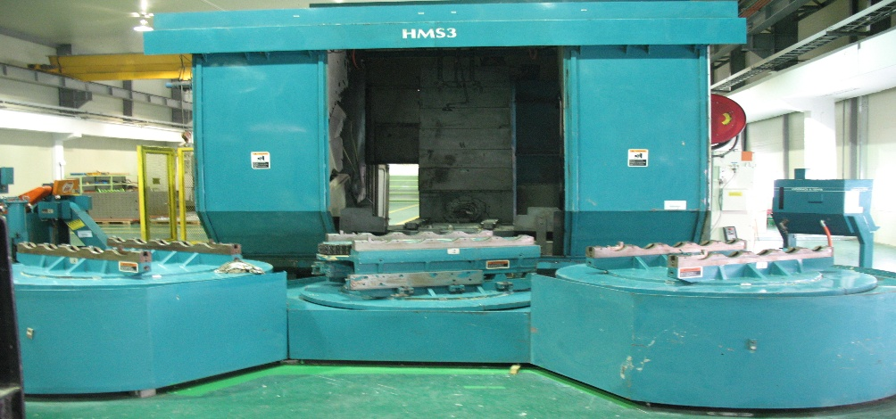
X축 이동량(Table 좌, 우):1500mm
Y축 이동량(Table 전 후):1500mm
Z축 이동량(주축 Head):800mm
아송속도: 10000

주요 구성품 ˙ 예비품 명세
1.Tool 보유갯수: 50
2. 절삭유 탱크: 250ℓ
3. 윤활유 탱크: 65ℓ
4. 냉각 장치(주축 해드) |  |  |  |  |  |  |  |  | 사 용 부 서 |  |  | 생산부
5. 칩 콘베어 |  |  |  |  |  |  |  |  | 보관(설치) 장소 |  |  | 공장內
급 유 주 기 |  |  |  |  |  |  |  |  | 특기사항

급 유 부 위 |  |  | 유 종 | 급유량 | 급유방법 |  | 주 기 |  | 비 고
기계 윗면 |  |  | 습동면유 | 2ℓ | 수동 |  | 상시 보충
기계 윗면 |  |  | 유압유 | 80ℓ | 수동 |  | 상시 보충
콘 베어위 |  |  | 절삭유 |  | 수동 |  | 상시 보충

결재 | 담당 | 반장 | 팀장 |  |  | 설 비 이 력 카 드

설 비 명 |  | GIDDINGS&LEWIS 203 |  | 규 격 |  |  |  | 형 식 |  | 동시 5축 |  |  | 고유번호
제조회사 |  | 미국 |  | 구입일자 |  | 2008,11 |  | 구입가격 |  |  |  |  | 점검번호 | WA-A24
주 요 성 능 명 세 |  |  |  |  |  |  |  |  | 위치도

X축 이동량(Table 좌, 우):1500mm
Y축 이동량(Table 전 후):1500mm
Z축 이동량(주축 Head):800mm
아송속도: 10000

주요 구성품 ˙ 예비품 명세
1.Tool 보유갯수: 50
2. 절삭유 탱크: 250ℓ
3. 윤활유 탱크: 65ℓ
4. 냉각 장치(주축 해드) |  |  |  |  |  |  |  |  | 사 용 부 서 |  |  | 생산부
5. 칩 콘베어 |  |  |  |  |  |  |  |  | 보관(설치) 장소 |  |  | 공장內
급 유 주 기 |  |  |  |  |  |  |  |  | 특기사항

급 유 부 위 |  |  | 유 종 | 급유량 | 급유방법 |  | 주 기 |  | 비 고
기계 윗면 |  |  | 습동면유 | 2ℓ | 수동 |  | 상시 보충
기계 윗면 |  |  | 유압유 | 80ℓ | 수동 |  | 상시 보충
콘 베어위 |  |  | 절삭유 |  | 수동 |  | 상시 보충

